나연_권한확인
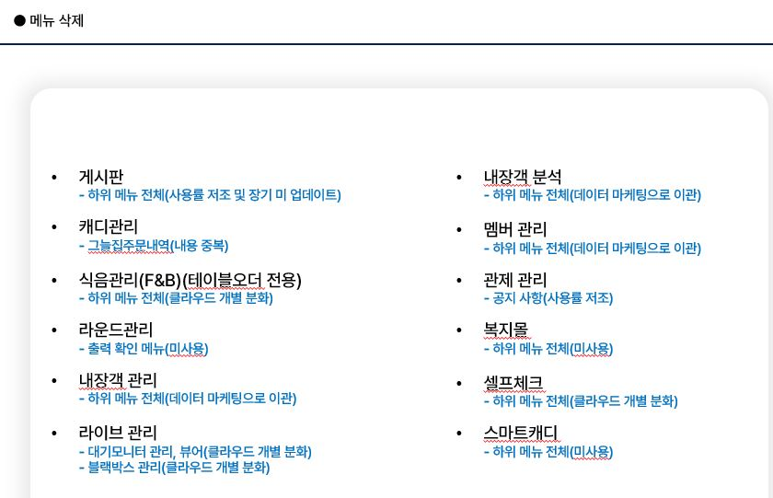
No. | 기능 명칭 | 권한그룹 | 권한그룹 | 권한그룹 | 권한그룹 | 권한그룹
 |  | 최고관리자그룹 | QA_지연 | QA_경선 | QA_영신 | 경기과 그룹 | 변경 유형 | 비고
1 | 스코어카드 | 하위전체 | 하위전체 | 하위전체 | 하위전체 | 하위전체 | 유지
2 | 개인 및 단체 스코어카드 편집/삭제 | ✔ | ✔ | □ | □ | ✔ | 유지
3 | 계정 권한 관리 | 하위전체 | 하위전체 | 하위전체 | 하위전체 | 하위전체 | 명칭변경 (계정 관리)
4 | 전체 사용자 계정 페이지 | ✔ | ✔ | □ | □ | □ | 명칭변경 (계정 리스트)
5 | 전체 권한 그룹 페이지 | ✔ | ✔ | □ | □ | □ | 명칭변경 (계정 권한 관리)
6 | 게시판 | 하위전체 | 하위전체 | 하위전체 | 하위전체 | 하위전체 | 하위메뉴 삭제
7 | FAQ 페이지 | ✔ | ✔ | □ | □ | ✔ | 삭제 (사용률 저조)
8 | Q&A 페이지 | ✔ | ✔ | □ | □ | ✔ | 삭제 (사용률 저조)
9 | 태블릿 버전관리 페이지 | ✔ | ✔ | □ | □ | ✔ | 삭제 (사용률 저조)
10 | 캐디관리 | 하위전체 | 하위전체 | 하위전체 | 하위전체 | 하위전체 | 명칭변경 (캐디관리)
11 | 전체 캐디 페이지 | ✔ | ✔ | □ | □ | ✔ | 명칭변경 (캐디 리스트)
12 | 캐디 현재버전/관제적용 처리 | ✔ | ✔ | □ | □ | ✔ | 삭제
13 | 캐디 등록/해지 페이지 | ✔ | ✔ | □ | □ | ✔ | 명칭변경 (캐디 등록 관리)
14 | 캐디 실적 페이지 | ✔ | ✔ | □ | □ | ✔ | 명칭변경 (캐디 실적)
15 | 캐디 평가 페이지 | ✔ | ✔ | □ | □ | ✔ | 이동 (고객 평가 관리로 이동)
16 | 캐디주문실적 | ✔ | ✔ | □ | □ | ✔ | 명칭변경 (주문 내역 관리) | QA-14822 | 권한 설정 이슈
17 | 그늘집주문내역 | ✔ | ✔ | □ | □ | ✔ | 명칭변경 (주문 내역 관리 통합)
18 | 캐디 이벤트 페이지 | ✔ | ✔ | □ | □ | □ | 삭제
19 | 캐디피 관리 | 하위전체 | 하위전체 | 하위전체 | 하위전체 | 하위전체 | 유지
20 | 캐디피 설정 | ✔ | ✔ | □ | □ | □ | 유지
21 | 캐디피 통계 | ✔ | ✔ | □ | □ | □ | 유지
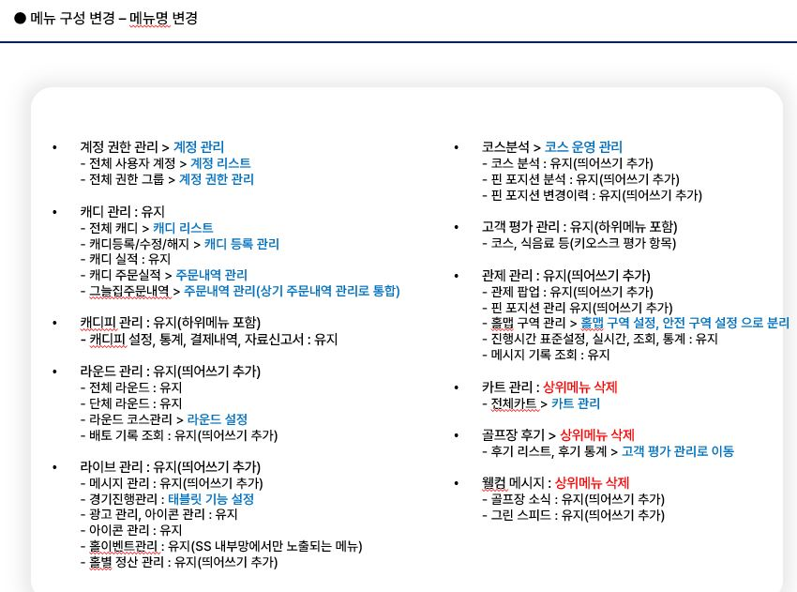
22 | 캐디피 결제내역 | ✔ | ✔ | □ | □ | □ | 유지
23 | 캐디 자료/신고서 | ✔ | ✔ | □ | □ | □ | 유지
24 | 라운딩 관리 | 하위전체 | 하위전체 | 하위전체 | 하위전체 | 하위전체 | 명칭변경 (라운드 관리)
25 | 내장 현황 | □ | □ | □ | □ | □ | 신규 생성 / 기존 홈화면 항목
26 | 카트 관리 | □ | □ | □ | □ | □ | 이동 (기존 카트관리에서 이동)
27 | 홀별 정산 관리 | □ | □ | □ | □ | □ | 이동 (기존 라이브 관리에서 이동)
28 | 전체 라운딩 페이지 | ✔ | ✔ | □ | □ | ✔ | 명칭변경 (전체 라운드)
29 | 진행시간/내장객/캐디/단체명 수정 | ✔ | ✔ | □ | □ | ✔ | 삭제
30 | 단체 라운딩 페이지 | ✔ | ✔ | □ | □ | ✔ | 명칭변경 (단체 라운드)
31 | 총팀수 변경/신패리오 적용 | ✔ | ✔ | □ | □ | ✔ | 삭제
32 | 라운딩 코스관리 페이지 => 라운드 설정 | ✔ | ✔ | □ | □ | ✔ | 명칭변경 (라운드 설정)
33 | 라운딩코스 Nearest check 홀 적용 | ✔ | ✔ | □ | □ | ✔ | 삭제
34 | 출력 확인 페이지 | ✔ | ✔ | □ | □ | ✔ | 삭제
35 | 라운딩 이벤트관리 페이지 | ✔ | ✔ | □ | □ | ✔ | 삭제
36 | 라운딩 이벤트 편집 저장 | ✔ | ✔ | □ | □ | ✔ | 삭제
37 | 태블릿 설정 | ✔ | ✔ | □ | □ | □ | 삭제
38 | 배토기록조회 | ✔ | ✔ | □ | □ | ✔ | 삭제 (배토 관리로 이동)
39 | 배토 통계 | ✔ | ✔ | □ | □ | □ | 삭제 (배토 관리로 이동)
40 | 내장 통계 | ✔ | ✔ | □ | □ | □ | 삭제
41 | 내장객 관리 |  |  |  |  |  | 하위메뉴 삭제 (데이터 마케팅 이관)
42 | 내장객 관리 페이지 | ✔ | □ | ✔ | □ | □ | 삭제 (데이터 마케팅 이관)
43 | 문자전송 | ✔ | □ | ✔ | □ | □ | 삭제 (데이터 마케팅 이관)
44 | 클럽멤버 여부 수정 | ✔ | □ | ✔ | □ | □ | 삭제 (데이터 마케팅 이관)
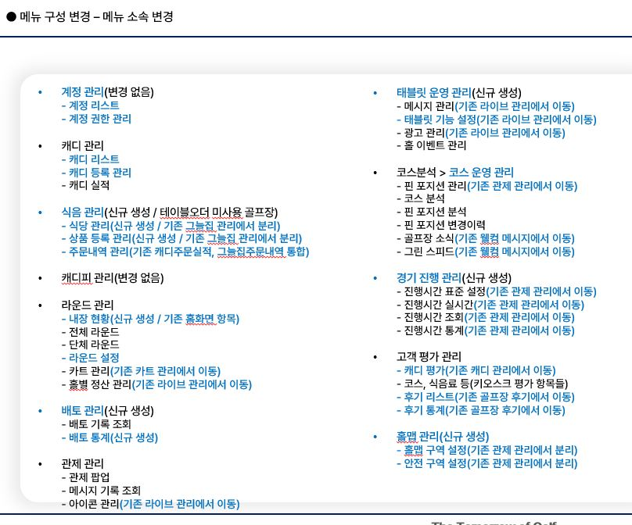
45 | 내장객 이벤트 적용 | ✔ | □ | ✔ | □ |  | 삭제 (데이터 마케팅 이관)
46 | SMS 발송 페이지 | ✔ | □ | ✔ | □ | □ | 삭제 (데이터 마케팅 이관)
47 | 문자발송 내역 페이지 | ✔ | □ | ✔ | □ | □ | 삭제 (데이터 마케팅 이관)
48 | 라이브 관리 => 태블릿 운영 관리 |  |  |  |  |  | 신규 생성 (기존 라이브 관리에서 분리)
49 | 메시지 관리 |  |  |  |  |  | 이동 (기존 라이브 관리에서)
50 | 태블릿 기능 설정 |  |  |  |  |  | 이동 (기존 라이브 관리에서)
51 | 광고 관리 |  |  |  |  |  | 이동 (기존 라이브 관리에서)
52 | 그늘집 메뉴관리 페이지 | ✔ | □ | ✔ | □ | ✔ | 삭제
53 | 그늘집 현재버전 증가 처리 | ✔ | □ | ✔ | □ | ✔ | 삭제
54 | 메시지 관리 페이지 | ✔ | □ | ✔ | □ | ✔ | 삭제
55 | 관제 메시지 현재버전 증가 처리 | ✔ | □ | ✔ | □ | ✔ | 삭제
56 | 홀 이벤트 관리 페이지 | ✔ | □ | ✔ | □ | ✔ | 유지
57 | 홀 이벤트 현재버전 증가 처리 | ✔ | □ | ✔ | □ | ✔ | 삭제
58 | 홀 이벤트/아이템 편집 | ✔ | □ | ✔ | □ | ✔ | 삭제
59 | 쿠폰관리 페이지 | ✔ | □ | ✔ | □ | ✔ | 삭제
60 | 경기진행관리 => 태블릿 기능 설정 | ✔ | □ | ✔ | □ | □ | 삭제
61 | 홀별정산관리 | ✔ | □ | ✔ | □ | ✔ | 삭제 (라운드 관리로 이동)
62 | 아이콘 관리 | ✔ | □ | ✔ | □ | □ | 삭제 (태블릿 운영 관리로 이동)
63 | 핀 거리 관리 | ✔ | □ | ✔ | □ | ✔ | 삭제
64 | 블랙박스 관리 | ✔ | □ | ✔ | □ | ✔ | 삭제
65 | 광고 관리 | ✔ | □ | ✔ | □ | □ | 삭제 (클라우드 개별 분화)
66 | 카트 이동경로 확인 | ✔ | □ | ✔ | □ | □ | 삭제
67 | 내장객 분석 |  |  |  |  |  | 하위메뉴 삭제 (데이터 마케팅 이관)
68 | 내장객 분석 페이지 | ✔ | □ | ✔ | □ | □ | 삭제 (데이터 마케팅 이관)
69 | 코스 분석 => 코스 운영 관리 |  |  |  |  |  | 명칭변경 (코스 운영 관리)
70 | 코스 분석 페이지 | ✔ | □ | ✔ | □ | ✔ | 이동 (기존 관제 관리에서)
71 | 핀포지션 분석 페이지 | ✔ | □ | ✔ | □ | ✔ | 유지
72 | 핀포지션 변경이력 페이지 | ✔ | □ | ✔ | □ | ✔ | 유지
73 | 핀 포지션 관리 | □ | □ | □ | □ | □ | 이동 (기존 관제 관리에서)
74 | 골프장 소식 | □ | □ | □ | □ | □ | 이동 (기존 웰컴 메시지에서)
75 | 그린 스피드 | □ | □ | □ | □ | □ | 이동 (기존 웰컴 메시지에서)
76 | 멤버 관리 |  |  |  |  |  | 하위메뉴 삭제 (데이터 마케팅 이관)
77 | 전체 멤버 페이지 | ✔ | □ | ✔ | □ | □ | 삭제 (데이터 마케팅 이관)
78 | 스코어 다운로드 페이지 | ✔ | □ | ✔ | □ | □ | 삭제 (데이터 마케팅 이관)
79 | 회원 페이지 | ✔ | □ | ✔ | □ | □ | 삭제 (데이터 마케팅 이관)
80 | 관제 관리 |  |  |  |  |  | 유지
81 | 관제팝업 페이지 | ✔ | □ | □ | ✔ | ✔ | 명칭변경 (관제 팝업)
82 | 아이콘 관리 | □ | □ | □ | □ | □ | 이동 (기존 라이브 관리에서)
83 | 관제팝업 채팅창 | ✔ | □ | □ | ✔ | ✔ | 삭제
84 | 관제팝업 내장객정보 | ✔ | □ | □ | ✔ | ✔ | 삭제
85 | 진행시간 표준설정 페이지 | ✔ | □ | □ | ✔ | ✔ | 삭제
86 | 진행시간 모니터 페이지 | ✔ | □ | □ | ✔ | ✔ | 삭제
87 | 공지사항 페이지 | ✔ | □ | □ | ✔ | ✔ | 삭제
88 | 공지사항 편집 | ✔ | □ | □ | ✔ | ✔ | 삭제
89 | 관제 단독 페이지 | ✔ | □ | □ | ✔ | ✔ | 삭제
90 | 핀포지션관리 페이지 | ✔ | □ | □ | ✔ | ✔ | 삭제 (코스 운영 관리로 이동)
91 | 홀맵 구역 관리 | ✔ | □ | □ | ✔ | □ | 삭제
92 | 메시지 기록 관리 | ✔ | □ | □ | ✔ | □ | 유지
93 | 라이브채팅 공지 조회 | ✔ | □ | □ | ✔ | □ | 유지
94 | Club App |  |  |  |  |  | 유지
95 | Club App 페이지 | ✔ | □ | □ | ✔ | ✔ | 유지
96 | 지도보기/코스보기 페이지 | ✔ | □ | □ | ✔ | ✔ | 유지
97 | 내장객정보 | ✔ | □ | □ | ✔ | ✔ | 유지
98 | 핀위치 페이지 | ✔ | □ | □ | ✔ | ✔ | 유지
99 | 핀위치 수정 | ✔ | □ | □ | ✔ | ✔ | 유지
100 | 고객평가 관리 |  |  |  |  |  | 유지 (하위메뉴 포함)
101 | 캐디 평가 | ✔ | ✔ | □ | □ | ✔ | 이동 (기존 캐디 관리에서)
102 | 코스, 식음료 등 (키오스크 평가 항목) |  |  |  |  |  | 유지
103 | 후기 리스트 | ✔ | □ | □ | ✔ | ✔ | 이동 (기존 골프장 후기에서)
104 | 후기 통계 | ✔ | □ | □ | ✔ | ✔ | 이동 (기존 골프장 후기에서)
105 | 고객 평가 관리 페이지 | ✔ | □ | □ | ✔ | ✔ | 삭제 (미사용)
106 | 복지물 |  |  |  |  |  | 하위메뉴 삭제 (미사용)
107 | 복지물회원관리 페이지 | ✔ | □ | □ | ✔ | □ | 삭제 (미사용)
108 | 카트관리 |  |  |  |  |  | 하위메뉴 삭제 (미사용)
109 | 전체 카트 페이지 | ✔ | □ | □ | ✔ | □ | 삭제 (미사용)
110 | 셀프체크 |  |  |  |  |  | 클라우드 개별 분화
111 | 사용설정 | ✔ | □ | □ | ✔ | ✔ | 삭제 (클라우드 개별 분화)
112 | PG 결제리스트 | ✔ | □ | □ | ✔ | □ | 삭제 (클라우드 개별 분화)
113 | 웰컴 메시지 |  |  |  |  |  | 상위메뉴 삭제 (코스 운영 관리로 이동)
114 | 골프장소식 | ✔ | □ | □ | ✔ | □ | 삭제 (코스 운영 관리로 이동)
115 | 그린스피드 | ✔ | □ | □ | ✔ | □ | 삭제 (코스 운영 관리로 이동)
116 | 대기모니터 |  |  |  |  |  | 삭제 (태블릿 운영 관리로 통합)
117 | 대기모니터 관리 | ✔ | □ | □ | ✔ | □ | 삭제
118 | 대기모니터 뷰어 | ✔ | □ | □ | ✔ | □ | 삭제
119 | 드라이빙캐디 |  |  |  |  |  | 유지
120 | 캘린더 | ✔ | □ | □ | ✔ | ✔ | 유지
121 | 채용/공고 관리 | ✔ | □ | □ | ✔ | ✔ | 유지
122 | 근태/근무평가 관리 | ✔ | □ | □ | ✔ | ✔ | 유지
123 | 클럽정보관리 | ✔ | □ | □ | ✔ | ✔ | 유지
124 | 골프장 후기 |  |  |  |  |  | 상위메뉴 삭제 (고객 평가 관리로 이동)
125 | 후기 리스트 | ✔ | □ | □ | ✔ | ✔ | 삭제 (고객 평가 관리로 이동)
126 | 후기 통계 | ✔ | □ | □ | ✔ | ✔ | 삭제 (고객 평가 관리로 이동)
127 | 식음관리(F&B) |  |  |  |  |  | 명칭변경 (식음 관리)
128 | 그늘집 및 TOS 관리 | ✔ | □ | □ | ✔ | ✔ | 삭제
129 | 식당 관리 | ✔ | □ | □ | ✔ | ✔ | 유지
130 | 상품 등록/관리 | ✔ | □ | □ | ✔ | ✔ | 유지
131 | 주문 통계 => 주문 내역 관리 | ✔ | □ | □ | ✔ | ✔ | 명칭변경 (주문 통계 => 주문 내역 관리)
132 | 버전 업데이트 | ✔ | □ | □ | ✔ | ✔ | 유지
133 | 스마트캐디 |  |  |  |  |  | 하위메뉴 삭제 (미사용)
134 | 캘린더 | ✔ | □ | □ | ✔ | ✔ | 삭제 (미사용)
135 | 매칭 관리 | ✔ | □ | □ | ✔ | ✔ | 삭제 (미사용)
136 | 캐디관리 | ✔ | □ | □ | ✔ | ✔ | 삭제 (미사용)
137 | 클럽 정보 관리 | ✔ | □ | □ | ✔ | ✔ | 삭제 (미사용)
138 | 배토 관리 |  |  |  |  |  | 신규 생성
139 | 배토 기록 조회 | ✔ | ✔ | □ | □ | ✔ | 이동 (기존 라운딩 관리에서)
140 | 배토 통계 | ✔ | □ | □ | ✔ | ✔ | 신규 생성
141 | 경기 진행 관리 |  |  |  |  |  | 신규 생성
142 | 진행시간 표준 설정 | □ | □ | □ | □ | □ | 이동 (기존 관제 관리에서)
143 | 진행시간 실시간 | □ | □ | □ | □ | □ | 이동 (기존 관제 관리에서)
144 | 진행시간 조회 | □ | □ | □ | □ | □ | 이동 (기존 관제 관리에서)
145 | 진행시간 통계 | □ | □ | □ | □ | □ | 이동 (기존 관제 관리에서)
146 | 홈앱 관리 |  |  |  |  |  | 신규 생성
147 | 홈앱 구역 설정 | □ | □ | □ | □ | □ | 이동 (기존 관제 관리에서 분리)
148 | 안전 구역 설정 | □ | □ | □ | □ | □ | 이동 (기존 관제 관리에서 분리)
149 | 태블릿 운영 관리 |  |  |  |  |  | 신규 생성
150 | 메시지 관리 | □ | □ | □ | □ | □ | 이동 (기존 라이브 관리에서 분리)
151 | 태블릿 기능 설정 | □ | □ | □ | □ | □ | 이동 (기존 라이브 관리에서 분리)
152 | 광고 관리 | □ | □ | □ | □ | □ | 이동 (기존 라이브 관리에서 분리)
153 | 홀 이벤트 관리 | □ | □ | □ | □ | □

